Validación
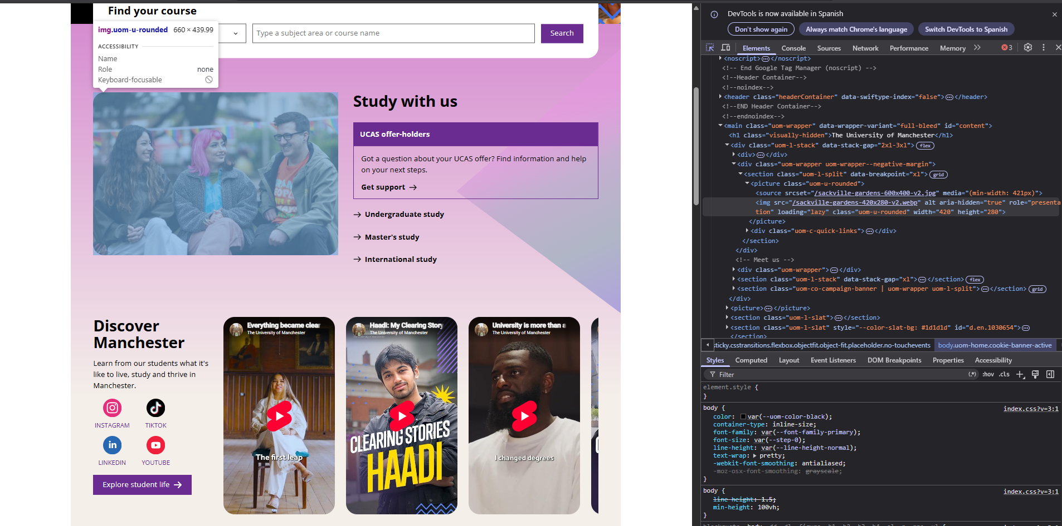
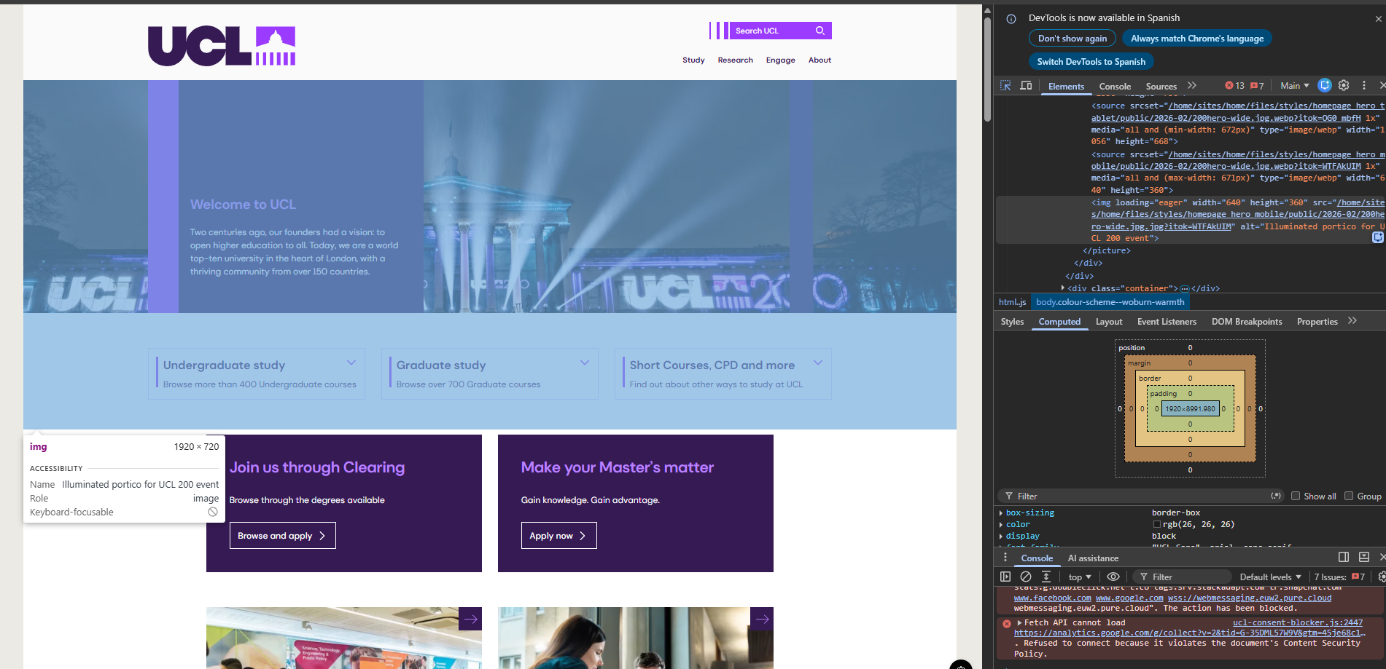
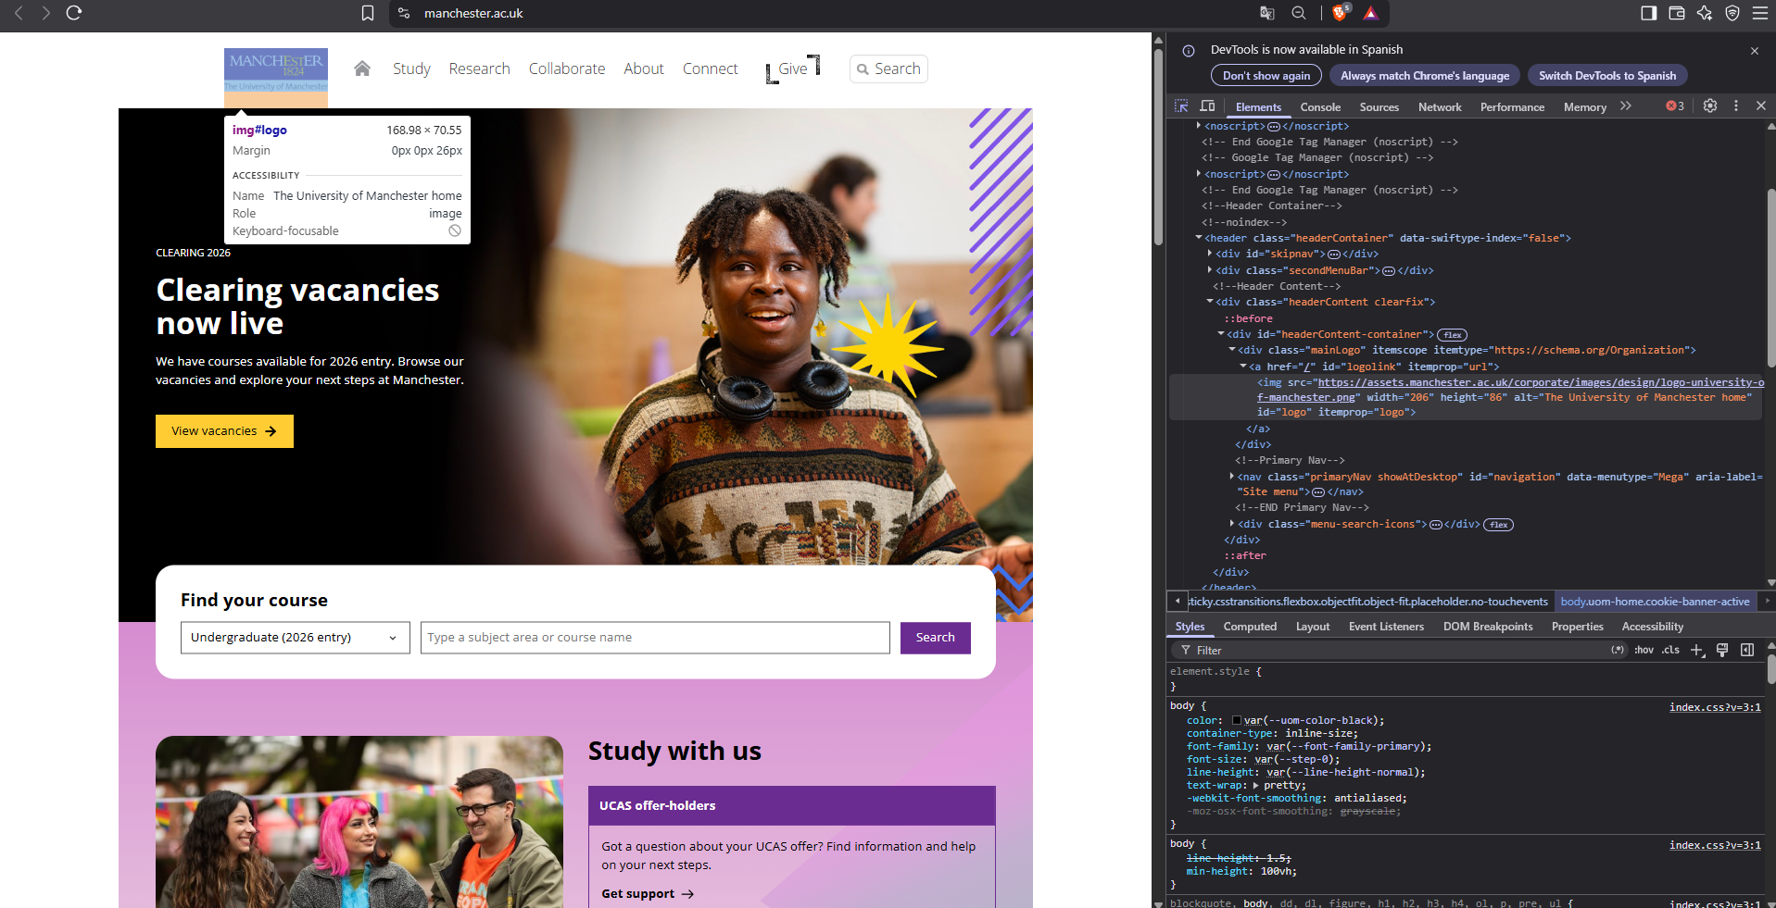
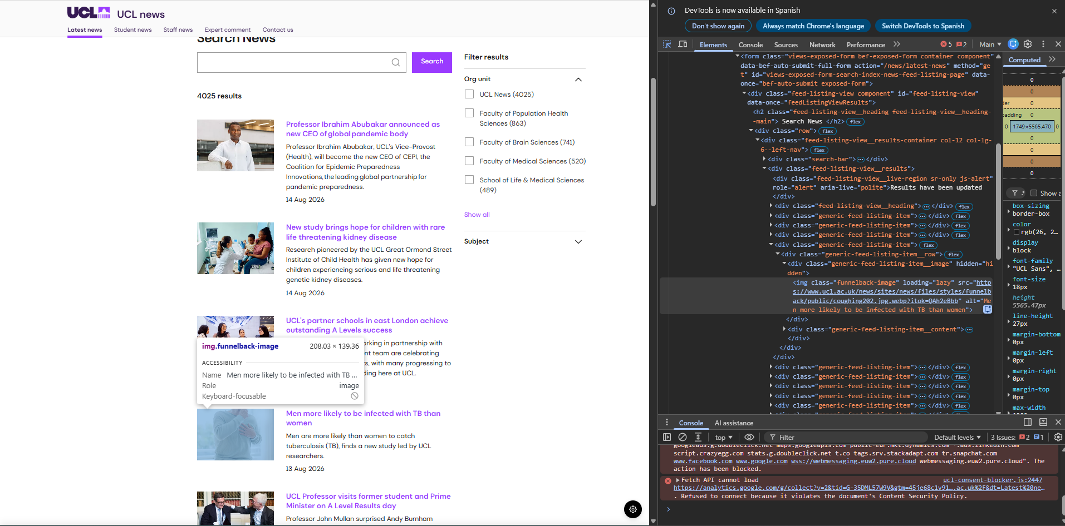
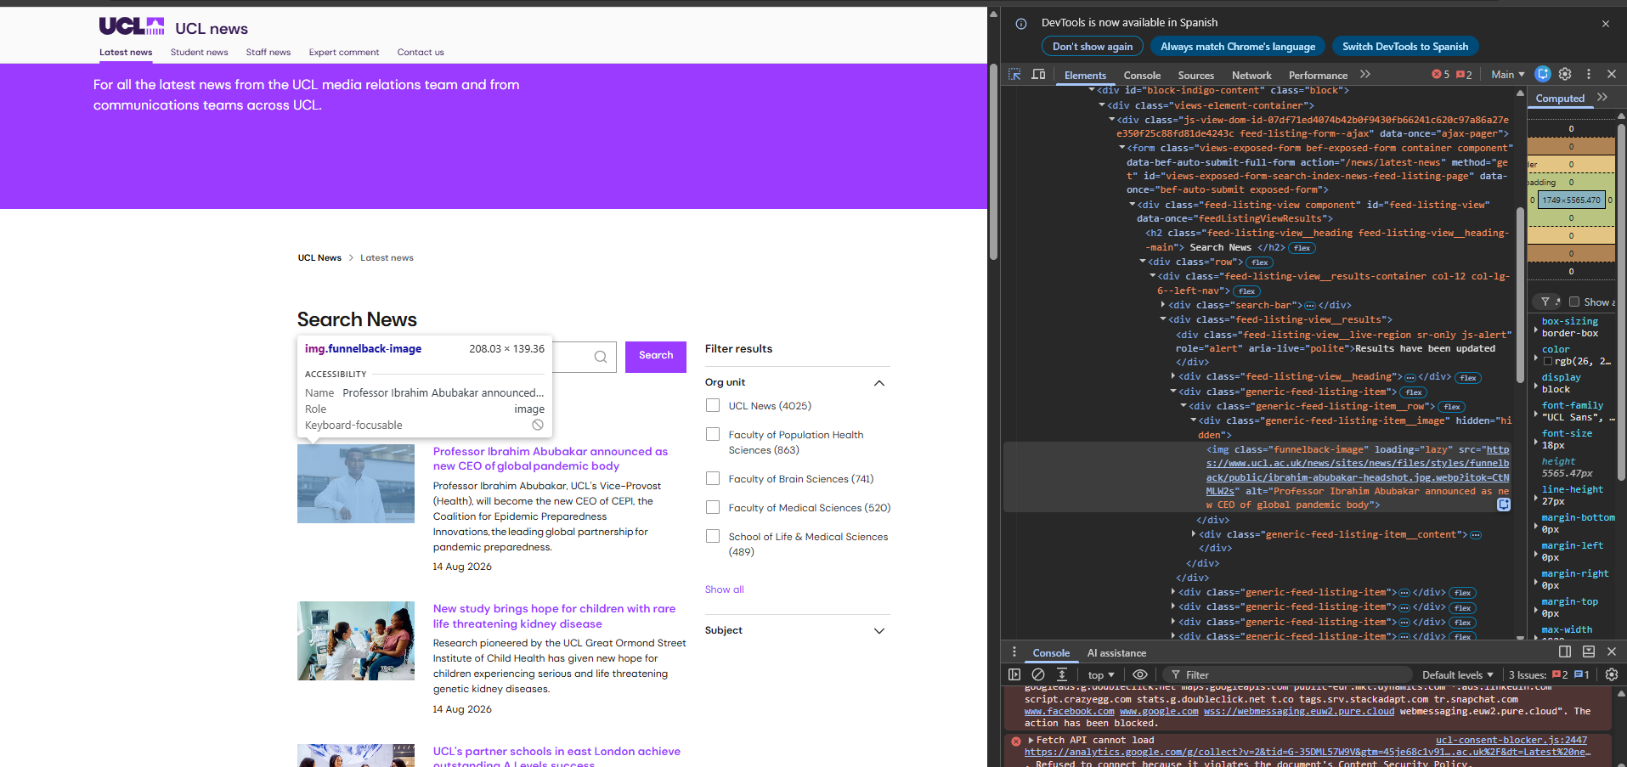
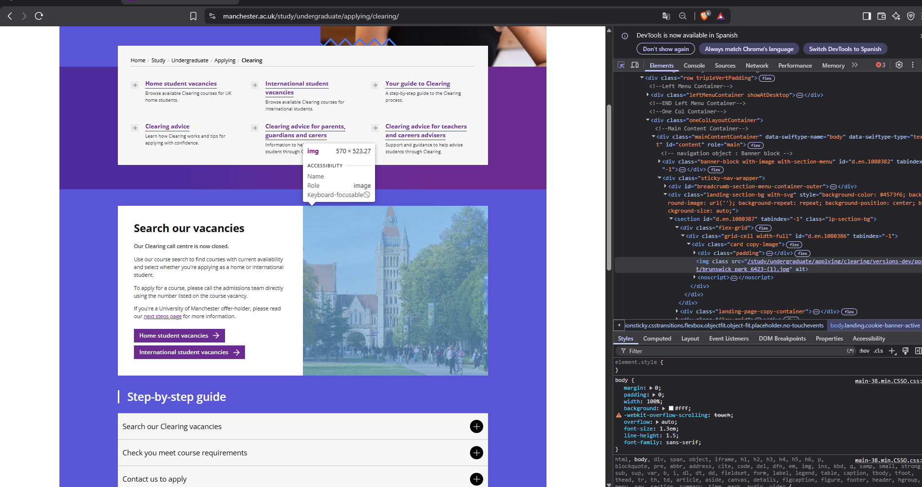
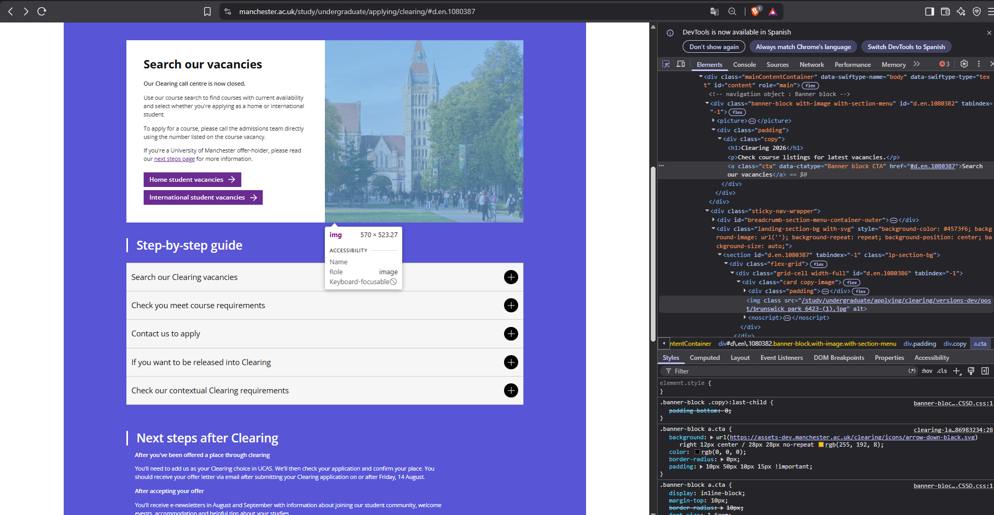
Validación manual de accesibilidad — submuestra de 15 sitios
Rellene SOLO las celdas de fondo amarillo. Las columnas grises vienen precargadas y no deben modificarse.
Códigos: 1 = cumple (f=0) · P = parcial (f/n ≤ 0,20) · 0 = no cumple (f/n > 0,20). Anote siempre n y f en Observaciones, formato n=24 f=3.
Configuración obligatoria: ventana 1280×720, zoom 100 %, incógnito, sin extensiones. Ver el manual, secciones 2.2 y 5.

id | grupo | sigla | url | nodos rev. humana | reglas axe no decididas |  | 1.1.1 alt adecuado | 1.4.3 contraste real | 2.4.4 nombre de enlace | evaluador | fecha | hora inicio | hora fin | observaciones (n= f=)
— | ejemplo | EJEMPLO | https://www.ejemplo.edu | 12 | color-contrast; link-name |  | 1 | P | 0 | A. Pérez | 2026-08-20 | 09:00 | 09:22 | n=24 f=3; contraste bajo en el pie
7 | mundo | UC Berkeley | https://www.berkeley.edu | 2 | color-contrast; identical-links-same-purpose | ALAVA ALVARADO JEAN PIERRE ESCUDERO PLAZA MARIA DEL ROSARIO TAIPE MORA ZAIDA MELISSA
14 | mundo | UCL | https://www.ucl.ac.uk | 302 | color-contrast-enhanced; color-contrast; identical-links-same-purpose | ALAVA ALVARADO JEAN PIERRE FAJARDO MONTES MICHAEL XAVIER UMAGINGA AREVALO JEFFERSON MANUEL | P | P | 1 | UMAGINGA AREVALO JEFFERSON MANUE | 2026-08-17 | 9:55:00 | 10:24:00 | n=25 f=3; n=25 f=4; n=25 f=0. Se identificaron fallos menores de accesibilidad en la página.
15 | mundo | Cornell | https://www.cornell.edu | 70 | color-contrast; color-contrast-enhanced; aria-prohibited-attr; video-caption; identical-links-same-purpose | ARCALLE GREFA DARWIN ORLANDO FIGUEROA MORALES BRYAN JAVIER VELEZ LOPEZ RICARDO ELIAS
22 | mundo | NUS | https://nus.edu.sg | 13 | color-contrast; identical-links-same-purpose | ARCALLE GREFA DARWIN ORLANDO FIGUEROA MORALES BRYAN JAVIER ZAMORA ARIAS CARLA ESTHEFANIA
29 | mundo | Northwestern | https://www.northwestern.edu | 7 | video-caption; aria-valid-attr-value; color-contrast | BELTRAN MONTIEL FRED ADRIAN PALLO PINTO DANIEL ALEJANDRO ZAMORA ARIAS CARLA ESTHEFANIA
40 | mundo | Manchester | https://www.manchester.ac.uk | 27 | color-contrast | BELTRAN MONTIEL FRED ADRIAN MARISCAL CABRERA JAIME JOSUE UMAGINGA AREVALO JEFFERSON MANUEL | P | 1 | 1 | UMAGINGA AREVALO JEFFERSON MANUE | 2026-08-17 | 10:00:00 | 10:45:00 | n=27 f=3; n=27 f=0; n=27 f=0. Se detectaron algunas dificultades de accesibilidad en la página.
58 | mundo | HKUST | https://hkust.edu.hk/ | 128 | color-contrast; color-contrast-enhanced; identical-links-same-purpose; video-caption | CAJAS IBARRA IRVIN MARCELO MONCAYO LOOR XAVIER ALEJANDRO TEJADA BAJAÑA LUIS ALEJANDRO
83 | ecuador | UNESUM | https://unesum.edu.ec | 19 | color-contrast; color-contrast-enhanced; aria-valid-attr-value; aria-prohibited-attr | CAJAS IBARRA IRVIN MARCELO MONCAYO LOOR XAVIER ALEJANDRO TAIPE MORA ZAIDA MELISSA
95 | ecuador | USECIPOL | https://usecipol.edu.ec | 8 | color-contrast; video-caption | CARVAJAL LOOR JOHAN STALIN MARISCAL CABRERA JAIME JOSUE BELTRAN MONTIEL FRED ADRIAN
96 | ecuador | IAEN | https://www.iaen.edu.ec | 29 | color-contrast; aria-valid-attr-value; color-contrast-enhanced; identical-links-same-purpose | CARVAJAL LOOR JOHAN STALIN PALLO PINTO DANIEL ALEJANDRO PANAMA MURILLO MOISES ANTONIO
102 | ecuador | ULVR | https://www.ulvr.edu.ec | 11 | color-contrast; identical-links-same-purpose | CASTRO ESPINOZA KEVIN MOISES PANAMA MURILLO MOISES ANTONIO PALLO PINTO DANIEL ALEJANDRO
103 | ecuador | UTPL | https://www.utpl.edu.ec | 13 | color-contrast; identical-links-same-purpose; video-caption; no-autoplay-audio | CASTRO ESPINOZA KEVIN MOISES RIOS CUYABAZO JHON KEVIN CAJAS IBARRA IRVIN MARCELO
106 | ecuador | UPS | https://www.ups.edu.ec | 12 | color-contrast; color-contrast-enhanced; identical-links-same-purpose | CRUZ PEREZ JUSTYN KEITH TAIPE MORA ZAIDA MELISSA ESCUDERO PLAZA MARIA DEL ROSARIO
114 | ecuador | UTI | https://www.indoamerica.edu.ec | 49 | color-contrast; color-contrast-enhanced; aria-valid-attr-value; aria-prohibited-attr; identical-links-same-purpose | CRUZ PEREZ JUSTYN KEITH TEJADA BAJAÑA LUIS ALEJANDRO VELEZ LOPEZ RICARDO ELIAS
124 | ecuador | ECOTEC | https://ecotec.edu.ec | 58 | color-contrast; color-contrast-enhanced; identical-links-same-purpose; video-caption | ESCUDERO PLAZA MARIA DEL ROSARIO TEJADA BAJAÑA LUIS ALEJANDRO VELEZ LOPEZ RICARDO ELIAS

 | Manchester |  |  |  |  |  |  |  |  |  |  |  | UCL

